Vino
100%
95% |  | AUTOR: | Pedro Wave
90% | 80% | BLOG: | #ExcelPedroWave
85% |  | IDEA: | Gerson Viergutz en LinkedIn: #excel #planilha #mvp
80% |  | COPYRIGHT: | Creative Commons — Atribución-NoComercial-CompartirIgual 3.0 No portada
75%
70%
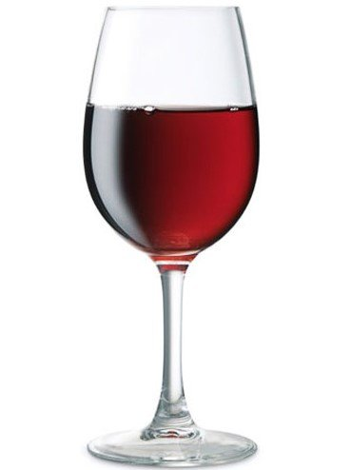
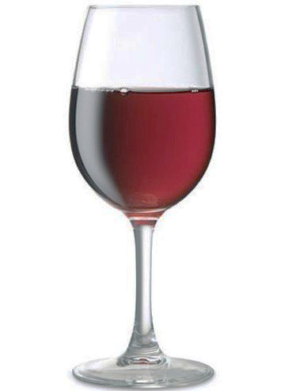
65%
60%
55%
50%
45%
40%
35%
30%
25%
20%
15%
10%
5%
0%

Cerveza
100%
95% |  | AUTOR: | Pedro Wave
90% | 100% | BLOG: | #ExcelPedroWave
85% |  | IDEA: | Gerson Viergutz en LinkedIn: #excel #planilha #mvp
80% |  | COPYRIGHT: | Creative Commons — Atribución-NoComercial-CompartirIgual 3.0 No portada
75%
70%
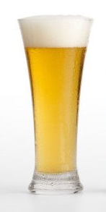
65%
60%
55%
50%
45%
40%
35%
30%
25%
20%
15%
10%
5%
0%

